280129
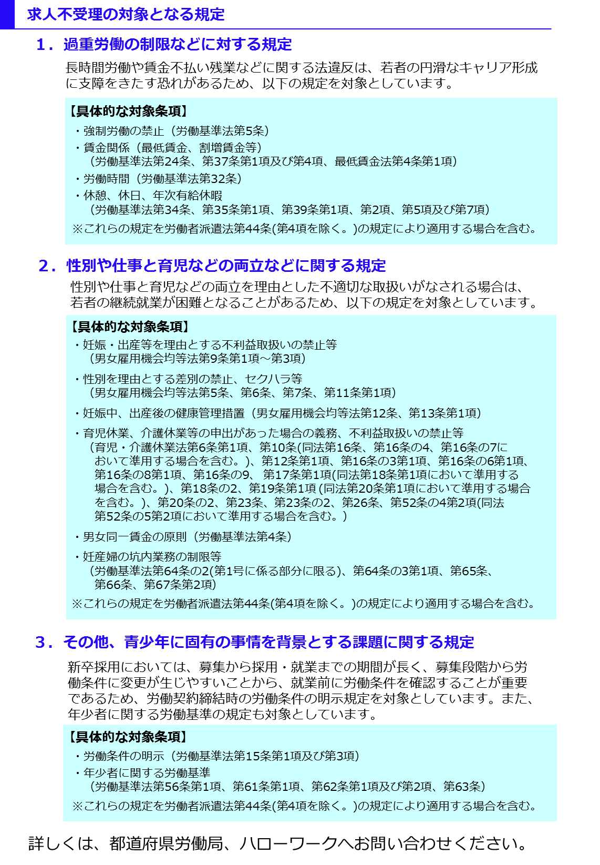
自己申告書

 |  | 私どもは、この求人申込みの時点において、ハローワークにおける求人不受理の対象となる以下のいずれにも該当いたしません。

 |  |  | 事業所名

 |  |  | 事業所所在地
㊞
 |  |  | 代表者名

 |  | 以下の内容に該当する場合は、チェック欄にレ点（「✔」）を記入してください。 なお、平成28年３月以降に以下の違反行為のうち１つでも該当する場合は、ハローワークにおける求人不受理の対象となります。

 | チェックシート

 |  |  |  |  | 対象条項など、求人不受理制度の内容について厚生労働省のリーフレット『労働関係法令違反があった事業所の新卒求人は受け付けません！』（LL280127派若01）により確認し、理解しました。

 |  | １．労働基準法及び最低賃金法関係

 |  | （１）過去１年間に２回以上同一の対象条項違反行為により、 労働基準監督署から是正勧告を受け、

 |  |  |  | a |  | 当該違反行為を是正していない。

 |  |  |  | b |  | 是正してから６カ月が経過していない。

 |  | （２）違法な長時間労働を繰り返している企業として企業名が公表され、

 |  |  |  | a |  | 当該違反行為を是正していない。

 |  |  |  | b |  | 是正してから６カ月が経過していない。

 |  | （３）対象条項違反行為に係る事件が送検かつ公表され

 |  |  |  | a |  | 当該違反行為を是正していない。

 |  |  |  | b |  | 送検後１年が経過していない。

 |  |  |  | c |  | 是正してから６カ月が経過していない。

 |  | ２．男女雇用機会均等法及び育児・介護休業法関係

 |  | （１）過去１年間に２回以上同一の対象条項違反行為により、 労働基準監督署から是正勧告を受け、

 |  |  |  | a |  | 当該違反行為を是正していない。

 |  |  |  | b |  | 是正してから６カ月が経過していない。

 |  |  | ※男女雇用機会均等法第30条または育児・介護休業法第56条の２の規定による。

 |  | ３．項目１及び項目２共通

 |  | （１）求人不受理期間中に再度同一の対象条項違反により、 ①労働基準監督署による是正勧告、 ②雇用均等室による助言や指導、勧告を受けており、その後、

 |  |  |  | a |  | 当該違反行為を是正していない。

 |  |  |  | b |  | 是正してから６カ月が経過していない。

